2pivot_VC
Count of ชื่อโครงการ / การดำเนินงาน | ปีงบประมาณ
Row Labels | 2561 | 2562 | 2563 | 2564 | 2565 | Grand Total
190202V01 |  |  | 1 | 14 | 10 | 25
190202F0101 |  |  | 1 | 6 | 3 | 10
190202F0102 |  |  |  | 7 | 3 | 10
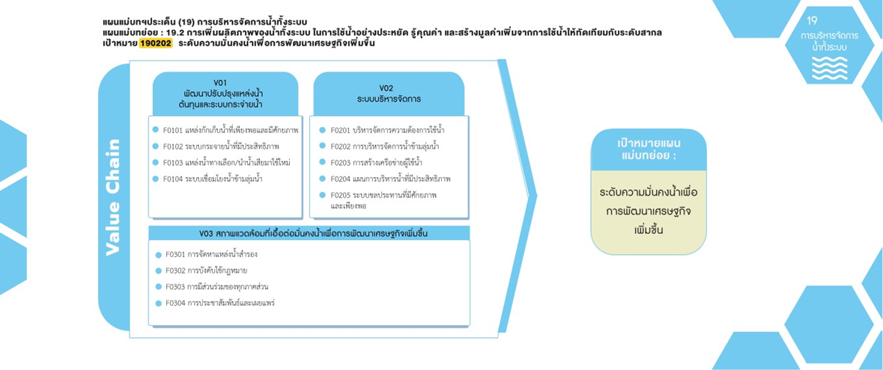
190202F0103 |  |  |  | 1 | 4 | 5
190202V02 |  |  |  | 5 |  | 5
190202F0201 |  |  |  | 2 |  | 2
190202F0204 |  |  |  | 3 |  | 3
190202V03 |  |  | 1 | 4 | 1 | 6
10 โครงการ
2 โครงการ
190202F0301 |  |  | 1 | 2 | 1 | 4
10 โครงการ
0 โครงการ
0 โครงการ
190202F0303 |  |  |  | 2 |  | 2
0 โครงการ
5 โครงการ
3 โครงการ
(blank) | 3 | 23 | 24 | 12 | 1 | 63
0 โครงการ
(blank) | 3 | 23 | 24 | 12 | 1 | 63
Grand Total | 3 | 23 | 26 | 35 | 12 | 99

4 โครงการ
0 โครงการ
2 โครงการ
0 โครงการ

